Лист1
Вид зелени | проращивание | микрозелень | бебилиф | горшочек
Наименование | без оборудования. | рассадник | рассадник | техническое
 |  | 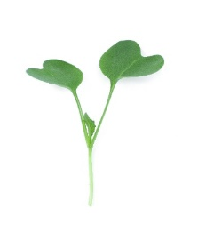 |  | 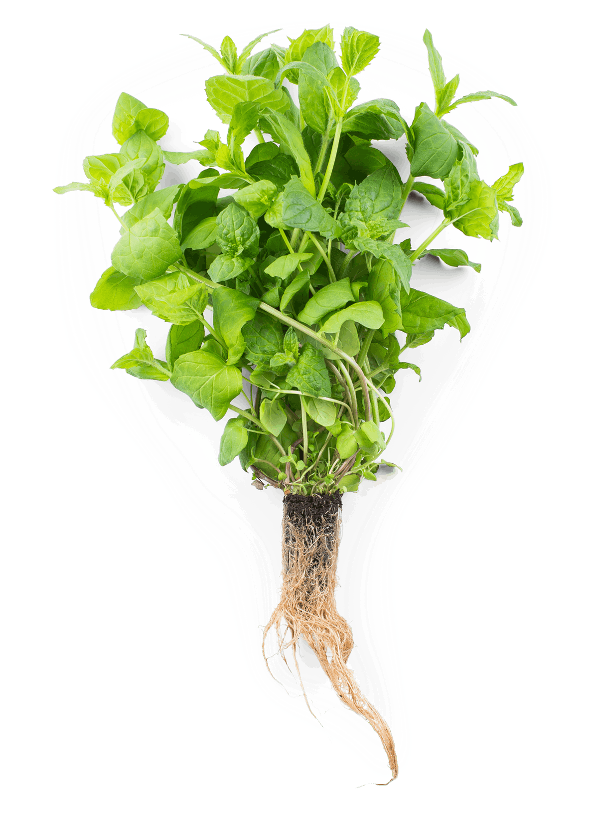
Амарант | от 5-до 12 дней | 5-10 дней | 5-10 дней | 10-12 дней
Анис | от 5-до 12 дней | 5-10 дней | 5-10 дней | 10-12 дней
Базилик | от 5-до 14 дней | 8-12 дней | 5-10 дней | 10-12 дней
Бораго огуречная трава | от 1-до 3 дня | 5-7 дней | 5-10 дней | 10-12 дней
Горох зелень | от 5-до 12 дней | 5-10 дней | 5-10 дней | 10-12 дней
Гречка зелень | от 5-до 12 дней | 5-10 дней | 5-10 дней | 10-12 дней
Горчица листовая острая | от 1-до 3 дней | 3-7 дней | 5-7 дней | 10-12 дней
Душица (ОРЕГАНО) | от 8-до 15 дней | 10-16 дней | 10-20 дней | от 20 дней
Капуста листовая | от 2-до 8 дней | 3-5 дней | 5-7 дней | 10-12 дней
Кресс-салат | от 1-до 2 дней | 3-5 дней | 3-7 дней | 10-12 дней
Лемонграсс | укоренение | 5-10 дней | 20-30 дней | от 60 дней
Лук - шнитт | клонирование | пучкование 20 дней | 20 дней | 10-12 дней
Майоран | от 8-до 15 дней | 10-16 дней | 10-20 дней | от 20 дней
Мелисса лимонная | от 8-до 15 дней | 10-16 дней | 10-20 дней | от 20 дней
Мята | от 8-до 15 дней | 10-16 дней | 10-20 дней | от 20 дней
Кориандр (Кинза) | от 5-до 20 дней - через холод | 3-7 дней | 5-7 дней | 10-12 дней
Мангольд | от 5-до 12 дней | 5-10 дней | 5-10 дней | 10-12 дней
Монарда лимонная | от 8-до 15 дней | 10-16 дней | 10-20 дней | от 20 дней
Петрушка | от 5-до 20 дней - через холод | 3-7 дней | 5-7 дней | 15-12 дней срезка до 6 раз
Салат | от 5-до 12 дней | 5-10 дней | 5-10 дней | 10-12 дней
Укроп зелень | от 5-до 12 дней | 5-10 дней | 8-10 дней | 10-12 дней
Репа листовая Комацуна Зеленая | от 5-до 12 дней | 5-10 дней | 5-10 дней | 10-12 дней
Розмарин ароматный | от 5-до 30 дней - черенкование | 20-30 дней | 40 дней | от 90 дней
Рукола дикая | от1-до 7 дней | 5-10 дней | 5-10 дней | 10-12 дней
Спилантес | от 5-до 12 дней | 5-10 дней | 5-10 дней | 10-12 дней
Сельдерей листовой | от 7-до 15 дней | 5-10 дней | 5-10 дней | 12-15 дней срезка до 4 раз
Тмин зелень | от 5-до 12 дней | 5-10 дней | 8-10 дней | 10-12 дней
Фенхель зелень | от 5-до 12 дней | 5-10 дней | 8-10 дней | 10-12 дней
Тимьян лимонный | от 5-до 30 дней - черенкование | 20-30 дней | 40 дней | от 90 дней
Чабер | от 5-до 12 дней | 5-10 дней | 5-10 дней | 10-12 дней
Шалфей Мускатный | от 5-до 12 дней | 5-10 дней | 5-10 дней | 10-12 дней
Шпинат | от 5-до 12 дней | 5-10 дней | 5-10 дней | 10-12 дней
Щавель | от 5-до 12 дней | 5-10 дней | 5-10 дней | 10-12 дней
Эстрагон | от 5-до 30 дней - черенкование | 20-30 дней | 40 дней | от 90 дней

